상품제안서
ST-299 러블리미니손거울 실버 | 상품코드: F02186

 |  |  |  |  |  |  | 02-412-0044 | www.easy1.co.kr
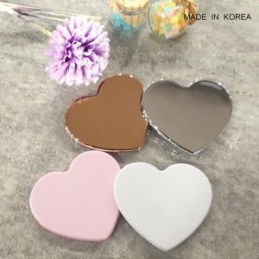 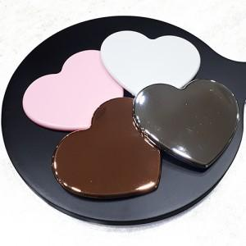 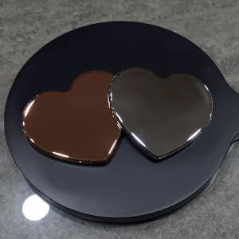

【상세/제작정보】

【인쇄/포장옵션】 | 실크 / OPP(비닐)

【공급단가】 | 수량 | 500~ | 1,000~ | 2,000~ | 3,000~ | 5,000~
*VAT별도 | 화이트 핑크 | 840원 | 810원 | 780원 | 750원 | 720원
 | 실버 골드 | 1,120원 | 1,080원 | 1,040원 | 1,000원 | 960원

【상품 URL】 | http://www.easy1.co.kr/src/goods_detail.php?gdno=2186

